Sheet1
実際にシステムから出力されるプロジェクトタスク一覧を取り込むと、
プロジェクト選択、WBS選択、タスク選択でシステムエラーとなる

 | １．取り込みを行ったCSV

 |  | LMIOTL020CS.csv
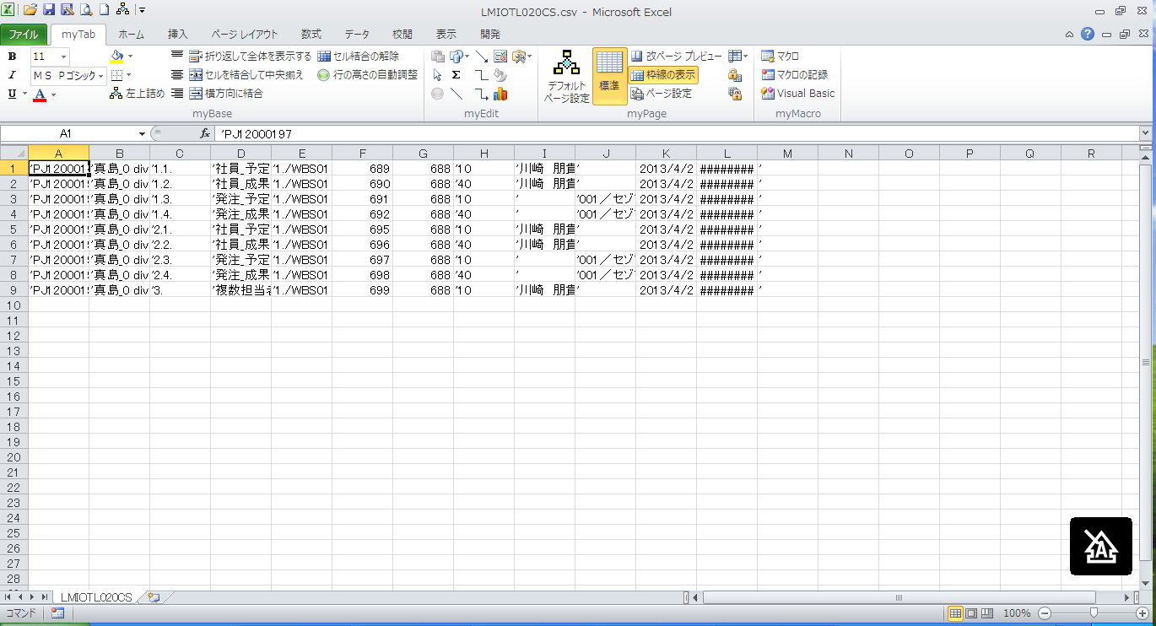

 | ２．プロジェクトタスクマスタへの貼り付け

 |  | 進捗実績一括登録.xlsm
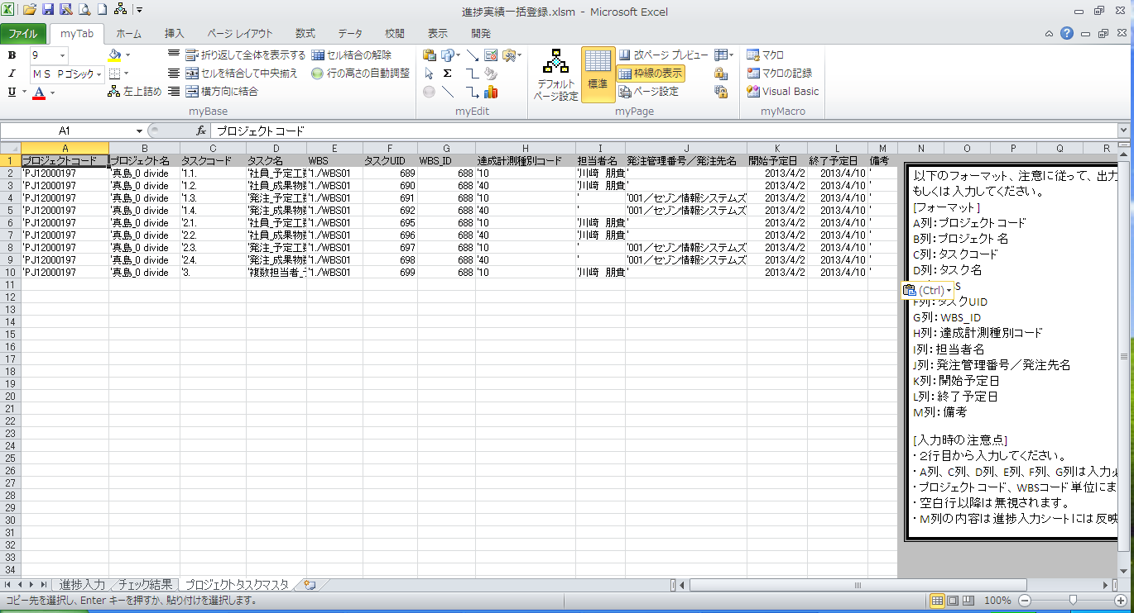

 | ３．進捗入力シートでプロジェクト選択
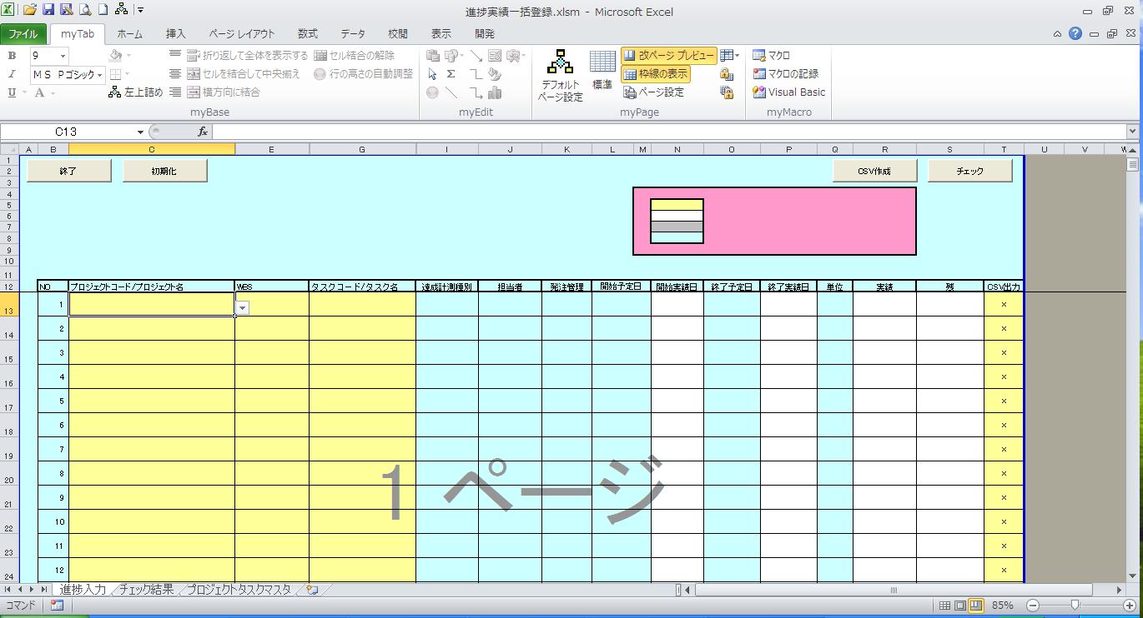

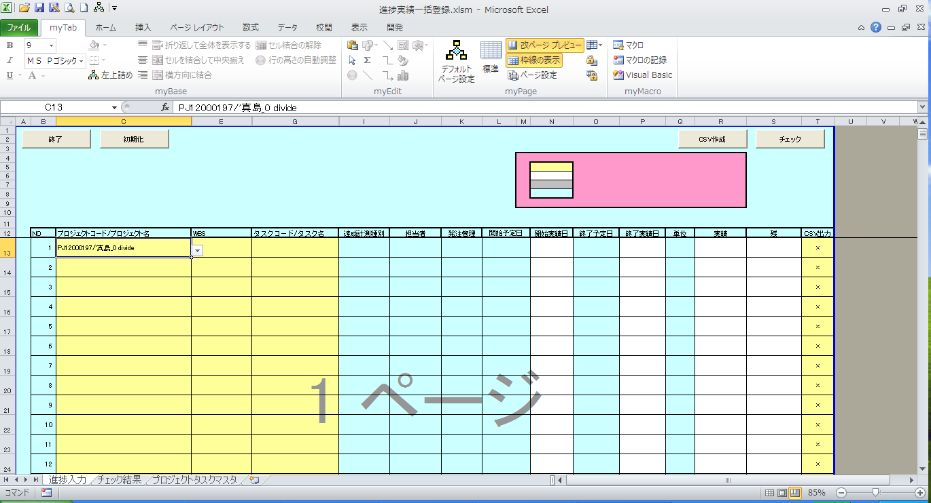

プロジェクトタスクマスタに貼り付けを行うCSV形式が以下項目でシングルクォーテーションが付加されている。このシングルクォーテーションが付加されている状態での取込を可能とする必要がある。
・プロジェクトコード
・プロジェクト名
・タスクコード
・タスク名
・WBS
・達成計測種別コード
・担当者名
・発注管理番号
・備考（備考は対応の必要無し）
画面上は「'」が非表示となっており、こちらはこのままで問題なし
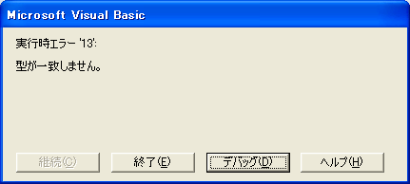

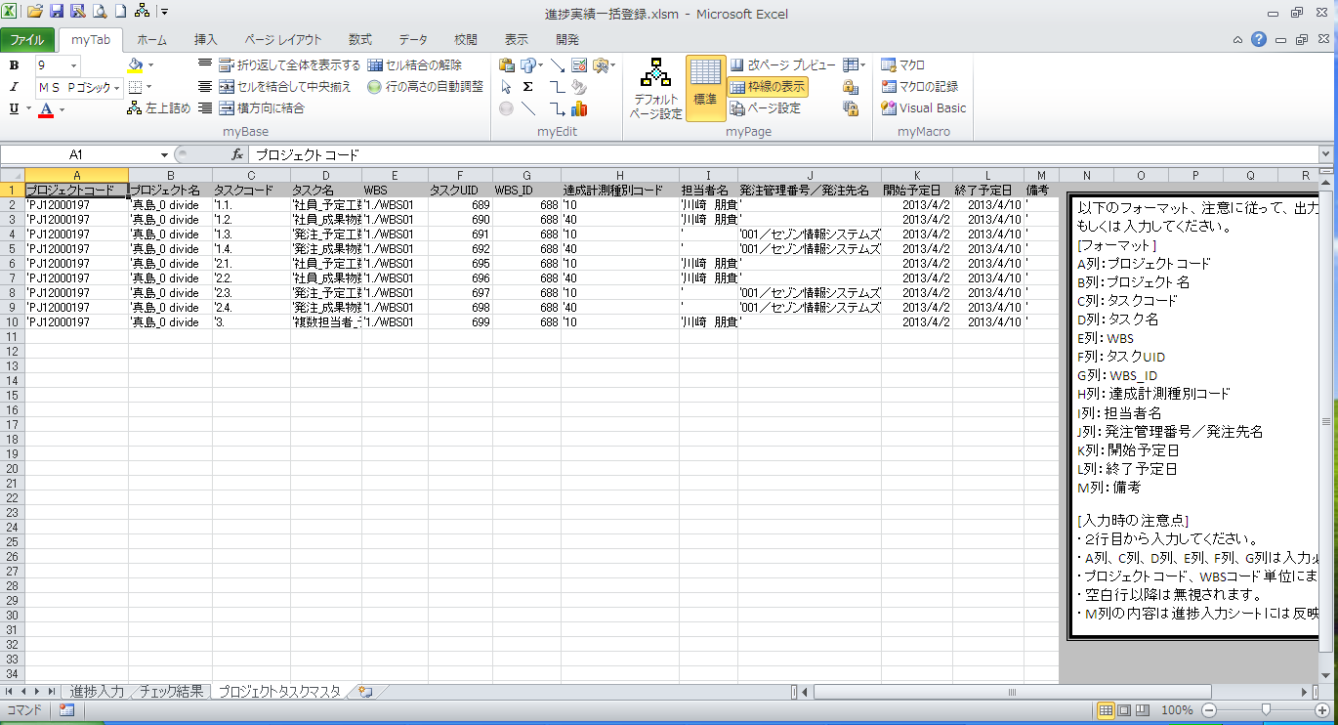

 | ４．プロジェクトコード、プロジェクト名の「'」を削除して、WBS選択を行う



 | ５．進捗入力シートでプロジェクトを選択しなおし、WBSを選択する


WBSがリストに表示される


下記メッセージが出力される

 | ６，WBSの「'」を削除する

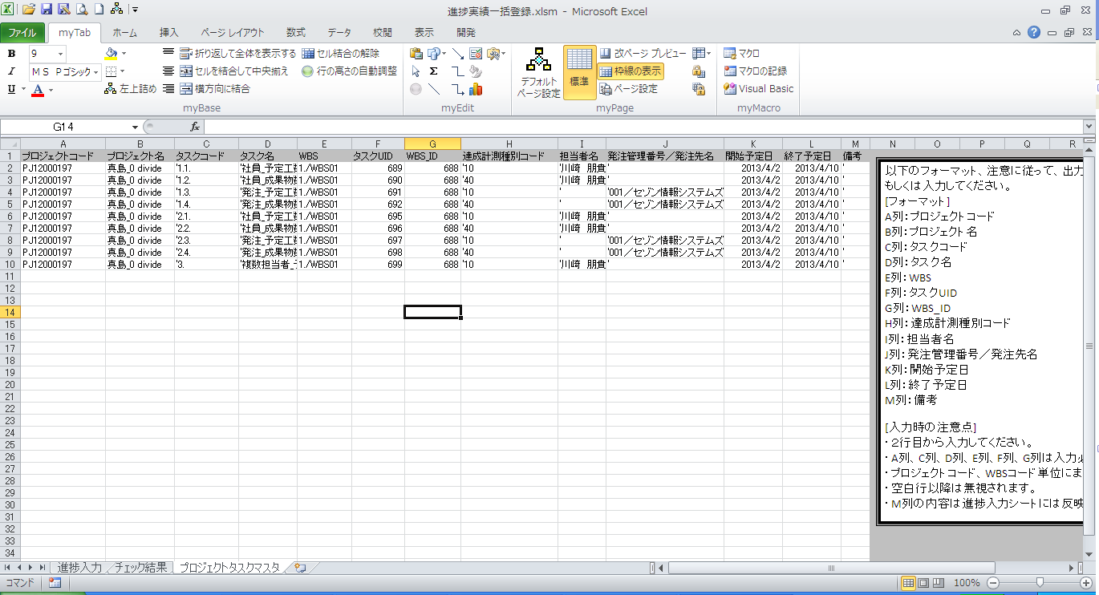

 | ７．進捗入力シートでタスクを選択する



WBSまでを選択しても、エラーメッセージは表示されない


タスクを選択すると、メッセージが出力される

 | ８．タスクコード、タスク名の「'」を削除する

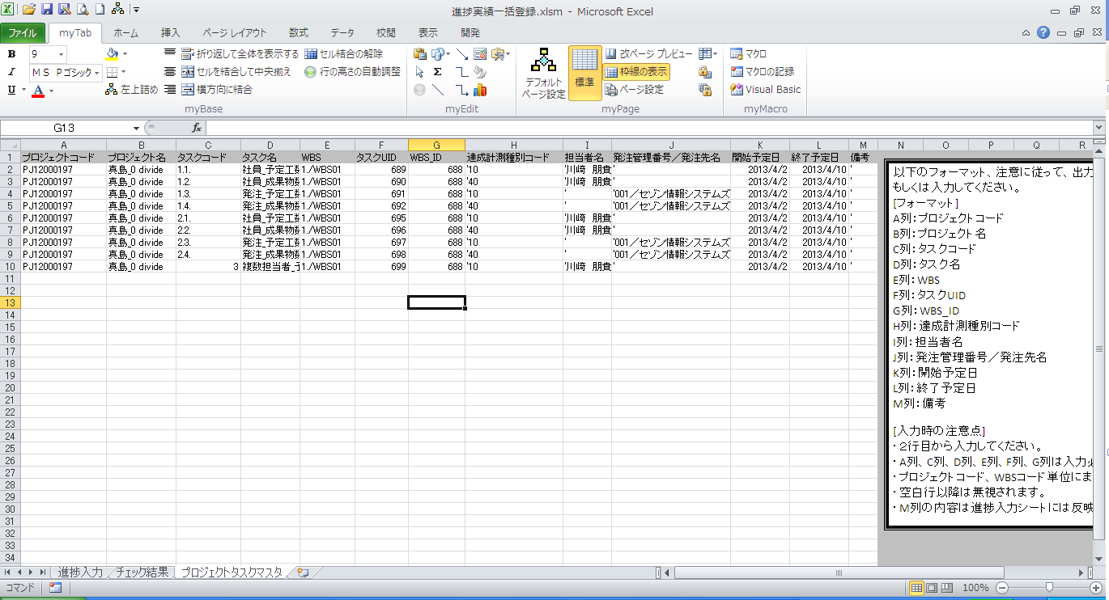

 | ９．進捗入力シートでタスクを選択する



タスク選択を行ってもエラーは発生しない

